specification-员工信息
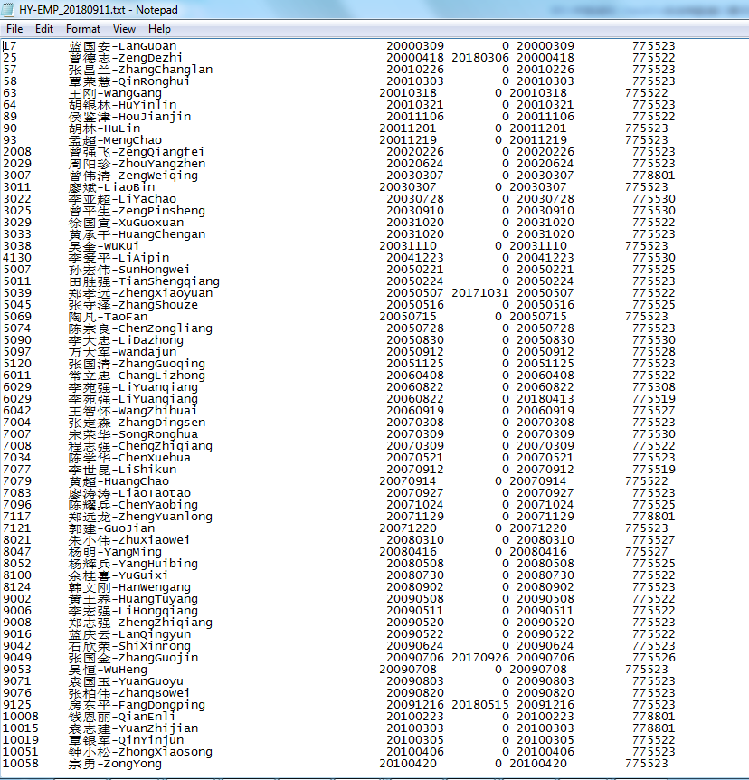
Resource 员工信息字段说明 |  |  | 接口字段说明
resource ID | Numeric - 8 Chars |  | 工号 ，数字型字符，若以0开头的工号需要去掉0；
resource name | Alphanumeric - 40 Chars |  | 姓名, 需要合并中文名和英文名(拼音），使用‘—’隔开；
Hiring Date | Alphanumeric - 8 Chars | yyyymmdd | 入职日期
Dismissal Date | Alphanumeric - 8 Chars | yyyymmdd | 离职日期
Expiry date(start date of cost center) | Alphanumeric - 8 Chars | yyyymmdd | 部门变更日期
Department code (cost Center) | Alphanumeric - 12 Chars | 770001 | 成本中心，可以按HR系统，如HR系统成本中心为770001，则取值为770001；

接口要求备注：
数据要求： | 1.只取‘直接人工’的员工信息和考勤记录； |  | 1.only need employee information and presence of the 'direct labor' ;
日期范围： | 全部员工信息及部门变更信息记录； |  | the range of the presence is 50 days;
接口导出频率： | 可以自定义设置计划任务的运行时间和频率（目前为每天）； | 可以自定义； | the interface running time and frequency is after night shif get off and before the day shif start, it is better a flexible function we can setup it ourselves;
文件格式 | TXT格式， |  | TXT files
文件名称： | 每天定时导出《员工信息》和《考勤记录》的TXT接口文件， 员工信息文件名称格式：SDS-EMP_YYYYMMDD (i.e. SDS-EMP_20180910)； 考勤记录文件名称格式：SDS-PRE_YYYYMMDD (i.e. SDS-PRE_20180910) |  | the interface files are in TXT file, employee information naming: SDS-EMP_YYYYMMDD (i.e. SDS-EMP_20180910)； presence naming: SDS-PRE_YYYYMMDD (i.e. SDS-PRE_20180910)
文件路径： | 共享文件夹 | 可以自定义设置； | the files can be saved on a sharefolder;the path can be flexible to setup;
文本间距和对齐方式 | 1. 两个数据之间的位置分隔（符）:固定起点；Fixed Lenght (no separator) 2. 数据字段的对齐方式: 字符左对齐，数字右对齐；Strings aligned to Left; Numeric aligned to right. | 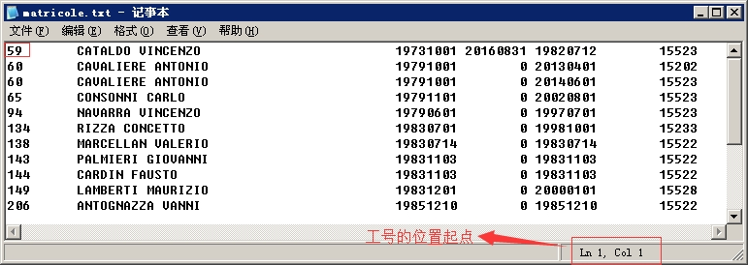 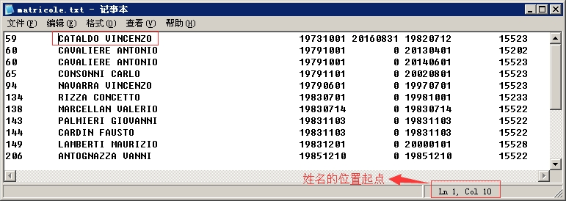 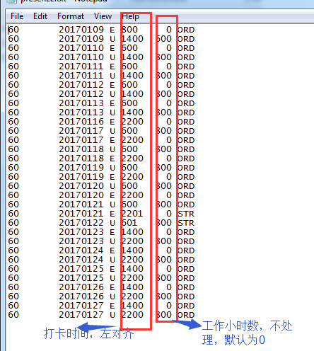
员工cost center 变更记录和日期 | 员工信息接口文件：变更日期不能为空 1.新入职员工，变更日期需要与入职日期一致； 2.cost center 变更，保留原记录，同时接口文件中增加新cost center记录，变更日期为新cost center 开始日期； 3. 现有员工，没有变更记录，变更日期默认为入职日期一致； |  | for current resource information, if no any cost center change history, the change date is default as the Hiring Date
离职日期 | 若有cost center 变更，则只需要在当前有效 cost center记录显示离职日期，历史cost center 记录不需要显示离职日期； |  | dismassal date, if there is cost center change history, only the currect active cost center need show the dismassal date;

示例：

specification-考勤记录
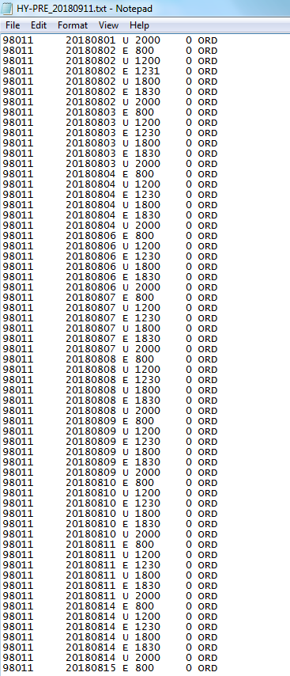
Presenze 考勤记录 字段说明 |  |  | 接口字段说明
resource ID | Numeric - 8 Chars |  | 工号 ，若以0开始的工号需要去掉0，接口要求为数字型；
Date (day) | Alphanumeric - 8 Chars | yyyymmdd | 打卡日期
"E" = Entrance - "U" = Exit | Alphanumeric - 1 Chars |  | E-上班卡，U下班卡
Entrance time \ Exit time | Numeric - 6 Chars | 830 - 1700 | 上下班打卡时间
Worked Hours | Numeric - 6 Chars | To write only for the "U" records | 工作时间，可以不处理，默认为0
"ORD" = Working Time - "STR" =Over Time | Alphanumeric - 3 Chars |  | 班次类型,ORD为正常班，STR为加班，接口可以不处理，可以统一默认为‘ORD'

接口要求备注：
数据要求： | 考勤记录必须与工资考勤记录一致，且为日考勤记录； |  | the presence must be same as the presence used for salary, it is the daily presence records;
日期范围： | 以导出当日（含当日）历史50天内每天的考勤记录: 考勤历史数据截取时注意夜班班次的完整性（同一班次的上班卡和下班卡同时导出），例如历史50天记录的开始日期有夜班下班卡，请同时导出开始日期前一天晚上的上班卡； 或者不考虑开始日期前一天的下班卡，仅从开始日期当天晚上夜班上班卡及第二天的下班卡考勤记录； |  | the range of the presence is 50 days; pay attention to the night shif of the start date, must consider full entrance and exit time for the start date;
接口导出频率： | 每天夜班下班之后早班之前，最好可以自定义设置计划任务的运行时间和频率（目前为每天）； | 可以自定义； | the interface running time and frequency is after night shif get off and before the day shif start, it is better a flexible function we can setup it ourselves;
文件格式 | TXT格式， |  | TXT files
文件名称：file naming convention | 每天定时导出《员工信息》和《考勤记录》的TXT接口文件， 员工信息文件名称格式：SDS-EMP_YYYYMMDD (i.e. SDS-EMP_20180910)； 考勤记录文件名称格式：SDS-PRE_YYYYMMDD (i.e. SDS-PRE_20180910) |  | the interface files are in TXT file, employee information naming: SDS-EMP_YYYYMMDD (i.e. SDS-EMP_20180910)； presence naming: SDS-PRE_YYYYMMDD (i.e. SDS-PRE_20180910)
文件路径：file path | 共享文件夹 | 可以自定义设置； | the files can be saved on a sharefolder;the path can be flexible to setup;
正常班打卡时间 general presence | 1. 上班卡打卡时间早于班次设置的上班时间，则按班次设置的上班时间，如上班卡7:50，该班次上班时间为8：00，则接口文件中应该使用班次上班时间8:00，即显示为800； 2. 下班卡打卡时间晚于班次设置的下班时间，则按班次设置的下班时间； 3. 迟到/早退按实际打卡时间； 4. 夜班下班卡，夜班班次下班在第二天早上, checkon 要求夜班下班卡日期为实际打卡日期。如9月11日夜班上班时间为20:00，下班为9月12日8:00am; 则考勤接口数据为： 上班卡 2018-09-11 20:00 下班卡 2018-09-12 8:00 |  | Entrance time \ Exit time should be consider the time of the shift, for example, 1.earlier entrace :the entrace time is 7:50am , the entrace time of the shift is 8:00 am, the entrance time should be used the 8:00am same as the shift, so interface file will show 800. 2.exit time: if the exit time later than the time of shift ,use the time of the shift. 3.late arrive/ leave early hours : in HR system there different collumn to manage the normal working hours/late arrive/leave early hours; for example, if a worker entry at 8:10 am, and exit at 11:50 am, will consider the working hours is 4hours,late 10 minutes, leave early 10 minutes, when calculate the salary, will deduct the 20 minutes from salary. confirmed to use the actual time; 4. night shif: The date of exit time should keep same date as the actual date; night shif date : entry :2018-09-11 20:00PM EXIT : 2018-09-12 8:00AM
加班打卡时间 overtime presence | 同正常班打卡处理方式； |  | same way as the general presence;

示例：

